三階文件清單
# | 三階文件名稱(new) | Owner | New Owner | Update due day(暫定4/15) | Gedcc舊檔名 | 更新 Status
1 | HQ-HR-W-001_專業評鑑管理辦法 | Gino
2 | HQ-HR-W-022_教育訓練管理辦法 | Gino
3 | HQ-HR-W-059_四零四科技(股)公司工作規則
4 | HQ-PD-W-202_校驗供應商管理辦法 | Sammi
5 | HQ-PD-W-198_量測設備列管作業指導書 | Sammi
6 | HQ-QA-W-029_量測系統分析(MSA)作業指導書 | Bart_Chen
7 | HQ-PT-W-012_測試治具作業規範 | Jacky_Tsai
8 | HQ-PT-W-017_生產設備管理與保養規範 | YunYH_Chang
9 | HQ-PT-W-073_特殊製程管理規範 | Kingsley_Chen
10 | 各校驗或比對標準作業指導書
11 | HQ-PD-W-199_量測設備校驗維護作業指導書 | Sammi
12 | HQ-PD-W-200_校驗展延申請作業指導書 | Sammi
13 | HQ-PD-W-201_量測設備異常處理作業指導書 | Sammi
14 | HQ-PD.597_CoC(Core of Competence)測試實驗室保密規範
15 | GL-AM-PL-002_Indirect Procurement Policy
16 | HQ-PD-W-233_恆溫恆濕機_KSON_D Chamber作業指導書 | Gino- Jacky_Hung(洪偉哲) | Ziv | 2026-03-12 | HQ-PD.516_恆溫恆濕機_KSON_操作指導書(D Chamber) | OK
17 | HQ-PD-W-237_v1.0_恆溫恆濕機_KSON_E_I Chamber作業指導書 | Gino- Jacky_Hung(洪偉哲) | Ziv | 2026-03-13 | HQ-PD.517_恆溫恆濕機_KSON_操作指導書(E,H,I Chamber) | OK
18 | HQ-PD-W-238_v1.0_恆溫恆濕機_KSON_Q_U_S Chamber作業指導書 | Gino- Jacky_Hung(洪偉哲) | Ziv | 2026-03-13 | HQ-PD.518_恆溫恆濕機_KSON_操作指導書(Q Chamber) | OK
19 | HQ-PD-W-239_v1.0_恆溫恆濕機_HITACHI_T Chamber作業指導書 | Gino | Ziv | 2026-03-13 | HQ-PD.519_恆溫恆濕機_HITACHI_操作指導書(T Chamber) | OK
20 | HQ-PD-W-250_v1.0_KDI_600 KGF 振動機作業指導書 | Gino-AnnaHF_Chien(簡小凡) | Ziv | 2026-03-13 | HQ-PD.521_KDI_600KGF振動機操作作業手冊 | OK
21 | HQ-PD-W-249_v1.0_KDI_1000 KGF 振動機作業指導書 | Gino-AnnaHF_Chien(簡小凡) | Ziv | 2026-03-13 | HQ-PD.522_KDI_1000KGF振動機操作作業手冊 | OK
22 | HQ-PD-W-248_v1.0_KD-128 落下機作業指導書 | Preston-AnnaHF_Chien(簡小凡) | Ziv | 2026-03-13 | HQ-PD.523_KD-128落下機操作作業手冊 | OK
23 | HQ-PD-W-247_v1.0_TMJ 特大型鹽水噴霧試驗機作業指導書 | Preston-AnnaHF_Chien(簡小凡) | Ziv | 2026-03-13 | HQ-PD.524_TMJ特大型鹽水噴霧試驗機操作作業手冊 | OK
24 | HQ-PD-W-246_v1.0_IP30_IP40 作業指導書 | Preston-AnnaHF_Chien(簡小凡) | Ziv | 2026-03-13 | HQ-PD.525_IP30_IP40 操作作業手冊 | OK
25 | HQ-PD-W-286_v1.0_IEC 60068_ENV_Temperature Cycle Operation Test 作業規範 | Jacky_Hung(洪偉哲) | Jacky_Hung(洪偉哲) |  | HQ-PD.534_IEC 60068_ENV_Temperature Cycle Operation Test | OK
26 | HQ-PD-W-288_v1.0_IEC 60068_ENV_High Temperature High Humidity Operation Test 作業規範 | Gino-Jacky_Hung(洪偉哲) | Jacky_Hung(洪偉哲) |  | HQ-PD.535_IEC 60068_ENV_High Temperature High Humidity Operation Test | OK
27 | HQ-PD-W-283_v1.0_IEC 60068_ENV_High Temperature Operation Test 作業規範 | Gino-Jacky_Hung(洪偉哲) | Jacky_Hung(洪偉哲) |  | HQ-PD.484_IEC 60068_ENV_High Temperature Operation Test | OK
28 | HQ-PD-W-285_v1.0_IEC 60068_ENV_Low Temperature Power ON_OFF Test 作業規範 | Gino-Jacky_Hung(洪偉哲) | Jacky_Hung(洪偉哲) |  | HQ-PD.485_IEC 60068_ENV_Low Temperature Power ON_OFF Test | OK
29 | HQ-PD-W-259_v1.0_IEC 60068_ENV_Low Temperature Storage Test 作業規範 | Gino-AnnaHF_Chien(簡小凡) | Anna HF Chien (簡小凡) |  | HQ-PD.486_IEC 60068_ENV_Low Temperature Storage Test | OK
30 | HQ-PD-W-258_v1.0_IEC 60068_ENV_High Temperature High Humidity Storage Test 作業規範 | Gino-AnnaHF_Chien(簡小凡) | Anna HF Chien (簡小凡) |  | HQ-PD.487_IEC 60068_ENV_High Temperature High Humidity Storage Test | OK
 | HQ-PD.746_v1.1_IEC 60068_ENV_High Temperature Power ON_OFF Test | Jacky_Hung(洪偉哲) | 重覆 item 62 |  | HQ-PD.746_v1.1_IEC 60068_ENV_High Temperature Power ON_OFF Test | 重覆 item 62
31 | HQ-PD-W-232_v1.0_IEC 60068_ME_Endurance(Sine Vib) 作業規範 | Preston-AnnaHF_Chien(簡小凡) | Anna HF Chien (簡小凡) |  | HQ-PD.488_IEC 60068_ME_Endurance(Sine Vib) | OK
32 | HQ-PD-W-253_v1.0_IEC 60068_ME_Random test(Rand Vib) 作業規範 | Preston-AnnaHF_Chien(簡小凡) | Anna HF Chien (簡小凡) |  | HQ-PD.489_IEC 60068_ME_Random test(Rand Vib) | OK
33 | HQ-PD-W-230_v1.0_IEC 60068_ME_Shock Test(Half sine) 作業規範 | Preston-AnnaHF_Chien(簡小凡) | Anna HF Chien (簡小凡) |  | HQ-PD.490_IEC 60068_ME_Shock Test(Half sine) | OK
34 | HQ-PD.537_IEC 60945_ENV_Cold Test | Gino-Jacky_Hung(洪偉哲) | ChristineYL_Chen(陳怡伶) |  | HQ-PD.537_IEC 60945_ENV_Cold Test
35 | HQ-PD.591_IEC 60945_ENV_Damp heat Test | Gino-Jacky_Hung(洪偉哲) | ChristineYL_Chen(陳怡伶) |  | HQ-PD.591_IEC 60945_ENV_Damp heat Test
36 | HQ-PD.495_IEC 60945_ENV_Dry heat Test | Gino-Jacky_Hung(洪偉哲) | ChristineYL_Chen(陳怡伶) |  | HQ-PD.495_IEC 60945_ENV_Dry heat Test
37 | HQ-PD-W-265_v1.0_IEC 60945_ME_Vibration(Sine Vib) 作業規範 | Preston-AnnaHF_Chien(簡小凡) | Anna HF Chien (簡小凡) |  | HQ-PD.496_IEC 60945_ME_Vibration(Sine Vib) | OK
38 | HQ-PD.497_EN 50155_ENV_Cyclic Damp Heat Test | Gino-Jacky_Hung(洪偉哲) | Jacky_Hung(洪偉哲) |  | HQ-PD.497_EN 50155_ENV_Cyclic Damp Heat Test | 不需要上傳
39 | HQ-PD.498_EN 50155_ENV_Dry Heat Thermal Test | Gino-Jacky_Hung(洪偉哲) | Jacky_Hung(洪偉哲) |  | HQ-PD.498_EN 50155_ENV_Dry Heat Thermal Test | 不需要上傳
40 | HQ-PD.499_EN 50155_ENV_Low Temperature Start-up Test | Gino-Jacky_Hung(洪偉哲) | Jacky_Hung(洪偉哲) |  | HQ-PD.499_EN 50155_ENV_Low Temperature Start-up Test | 不需要上傳
41 | HQ-PD.500_EN 50155_ME_LongLife Test(Rand Vib) | Preston-AnnaHF_Chien(簡小凡) | Rudy TH Lu (盧廷軒) |  | HQ-PD.500_EN 50155_ME_LongLife Test(Rand Vib) | 不需要上傳
42 | HQ-PD.501_EN 50155_ME_Shock Testing(Half sine) | Preston-AnnaHF_Chien(簡小凡) | Rudy TH Lu (盧廷軒) |  | HQ-PD.501_EN 50155_ME_Shock Testing(Half sine) | 不需要上傳
43 | HQ-PD.502_EN 50155_ME_Functional Test(Rand Vib) | Preston-AnnaHF_Chien(簡小凡) | Rudy TH Lu (盧廷軒) |  | HQ-PD.502_EN 50155_ME_Functional Test(Rand Vib) | 不需要上傳
44 | HQ-PD-W-278_v1.0_IEC 61850_ENV_Dry Heat Test Operational 作業規範 | Gino-Jacky_Hung(洪偉哲) | Tyrancy CF Wan (宛兆峰) |  | HQ-PD.503_IEC 61850_ENV_Dry Heat Test Operational | OK
45 | HQ-PD-W-272_v1.0_IEC 61850_ENV_Change of Temperature Test 作業規範 | Gino-Jacky_Hung(洪偉哲) | Tyrancy CF Wan (宛兆峰) |  | HQ-PD.504_IEC 61850_ENV_Change of Temperature Test | On-going
46 | HQ-PD-W-273_v1.0_IEC 61850_ENV_Cold Test Minimum Storage Temperature 作業規範 | Gino-Jacky_Hung(洪偉哲) | Tyrancy CF Wan (宛兆峰) |  | HQ-PD.505_IEC 61850_ENV_Cold Test Minimum Storage Temperature | On-going
47 | HQ-PD-W-274_v1.0_IEC 61850_ENV_Cold Test Operational 作業規範 | Gino-Jacky_Hung(洪偉哲) | Tyrancy CF Wan (宛兆峰) |  | HQ-PD.506_IEC 61850_ENV_Cold Test Operational | On-going
48 | HQ-PD-W-275_v1.0_IEC 61850_ENV_Damp Heat Cyclic Test 作業規範 | Gino-Jacky_Hung(洪偉哲) | Tyrancy CF Wan (宛兆峰) |  | HQ-PD.507_IEC 61850_ENV_Damp Heat Cyclic Test | On-going
49 | HQ-PD-W-276_v1.0_IEC 61850_ENV_Damp Heat Steady State 作業規範 | Gino-Jacky_Hung(洪偉哲) | Tyrancy CF Wan (宛兆峰) |  | HQ-PD.508_IEC 61850_ENV_Damp Heat Steady State | On-going
50 | HQ-PD-W-277_v1.0_IEC 61850_ENV_Dry Heat Test Maximum Storage Temperature 作業規範 | Gino-Jacky_Hung(洪偉哲) | Tyrancy CF Wan (宛兆峰) |  | HQ-PD.509_IEC 61850_ENV_Dry Heat Test Maximum Storage Temperature | OK
51 | HQ-PD-W-271_v1.0_IEC 61850_ME_Vibration resonance Test(Sine Vib) 作業規範 | Preston-AnnaHF_Chien(簡小凡) | Anna HF Chien (簡小凡) |  | HQ-PD.510_IEC 61850_ME_Vibration resonance Test(Sine Vib) | OK
52 | HQ-PD-W-270_v1.0_IEC 61850_ME_Vibration endurance Test(Sine Vib) 作業規範 | Preston-AnnaHF_Chien(簡小凡) | Anna HF Chien (簡小凡) |  | HQ-PD.511_IEC 61850_ME_Vibration endurance Test_(Sine Vib) | OK
53 | HQ-PD-W-268_v1.0_IEC 61850_ME_Shock response Test(Half sine) 作業規範 | Preston-AnnaHF_Chien(簡小凡) | Anna HF Chien (簡小凡) |  | HQ-PD.512_IEC 61850_ME_Shock response Test(Half sine) | OK
54 | HQ-PD-W-269_v1.0_IEC 61850_ME_Shock WithStand Test(Half sine) 作業規範 | Preston-AnnaHF_Chien(簡小凡) | Anna HF Chien (簡小凡) |  | HQ-PD.513_IEC 61850_ME_Shock WithStand Test(Half sine) | OK
55 | HQ-PD.514_EN 50155_ME_Salt mist test | Preston-AnnaHF_Chien(簡小凡) | Anna HF Chien (簡小凡) |  | HQ-PD.514_EN 50155_ME_Salt mist test | 不需要上傳
56 | HQ-PD-W-287_v1.0_IEC 60529_ME_Ingress Protection Test 作業規範 | Preston-AnnaHF_Chien(簡小凡) | Rudy TH Lu (盧廷軒) |  | HQ-PD.520_IEC 60529_ME_Ingress Protection Test | OK
57 | HQ-PD-W-260_v1.0_ISTA 1A_ME_Package Drop Test 作業規範 | Preston-AnnaHF_Chien(簡小凡) | Anna HF Chien (簡小凡) |  | HQ-PD.532_ISTA 1A_ME_Package Drop Test | OK
58 | HQ-PD-W-261_v1.0_ISTA 1A_ME_Package Vib Test 作業規範 | Preston-AnnaHF_Chien(簡小凡) | Anna HF Chien (簡小凡) |  | HQ-PD.533_ISTA 1A_ME_Package Vib Test | OK
59 | HQ-PD.737_DNVGL_ENV_Dry heat Test | Gino-Jacky_Hung(洪偉哲) | ChristineYL_Chen(陳怡伶) | * 建議不轉三階，直接取消 | HQ-PD.737_DNVGL_ENV_Dry heat Test
60 | HQ-PD.738_DNVGL_ENV_Cold Heat Test | Gino-Jacky_Hung(洪偉哲) | ChristineYL_Chen(陳怡伶) | * 建議不轉三階，直接取消 | HQ-PD.738_DNVGL_ENV_Cold Heat Test
61 | HQ-PD.739_DNVGL_ENV_Damp Heat Test | Gino-Jacky_Hung(洪偉哲) | ChristineYL_Chen(陳怡伶) | * 建議不轉三階，直接取消 | HQ-PD.739_DNVGL_ENV_Damp Heat Test
62 | HQ-PD-W-292_v1.0_IEC 60945_DNV-CG-0339_E10_ENV_Low Temperature Operational 作業規範 | ChristineYL_Chen(陳怡伶) | ChristineYL_Chen(陳怡伶) | 4月2日 | HQ-PD.852_v1.0_IEC 60945_DNV-CG-0339_E10_ENV_Low Temperature Operational | ok
63 | HQ-PD-W-291_v1.0_IEC 60945_DNV-CG-0339_E10_ENV_Low Temperature Start-Up 作業規範 | ChristineYL_Chen(陳怡伶) | ChristineYL_Chen(陳怡伶) | 4月2日 | HQ-PD.853_v1.0_IEC 60945_DNV-CG-0339_E10_ENV_Low Temperature Start-Up | ok
64 | HQ-PD-W-280_v1.0_IEC 60945_DNV-CG-0339_E10_ENV_Damp Heat Test 作業規範 | ChristineYL_Chen(陳怡伶) | ChristineYL_Chen(陳怡伶) | 3月24日 | HQ-PD.845_v1.0_IEC 60945_DNV-CG-0339_E10_ENV_Damp Heat Test | ok
65 | HQ-PD-W-290_v1.0_IEC 60945_DNV-CG-0339_E10_ENV_Dry heat Test 作業規範 | ChristineYL_Chen(陳怡伶) | ChristineYL_Chen(陳怡伶) | 4月2日 | HQ-PD.850_v1.0_IEC 60945_DNV-CG-0339_E10_ENV_Dry heat Test | ok
...
# | 三階文件名稱(new) | Owner | New Owner | Update due day(暫定4/15) | Gedcc舊檔名 | 更新 Status
93 | HQ-PD-W-254_v1.0_EN 50155_2021_ME_Functional Test(Rand Vib) 作業規範 | Preston-AnnaHF_Chien(簡小凡 | Anna HF Chien (簡小凡) |  | HQ-PD.790_EN 50155_2021_ME_Functional Test(Rand Vib) | OK
94 | HQ-PD-W-256_v1.0_EN 50155_2021_ME_Salt mist test 作業規範 | Preston-AnnaHF_Chien(簡小凡) | Anna HF Chien (簡小凡) |  | HQ-PD.792_EN 50155_2021_ME_Salt mist test | OK
95 | HQ-PD-W-281_v1.0_EN 50155_2021_ENV_Cyclic Damp Heat Test 作業規範 | Gino-Jacky_Hung(洪偉哲) | Jacky_Hung(洪偉哲) |  | HQ-PD.793_EN 50155_2021_ENV_Cyclic Damp Heat Test | OK
96 | HQ-PD-W-279_v1.0_EN 50155_2021_ENV_Dry Heat Thermal Test 作業規範 | Gino-Jacky_Hung(洪偉哲) | Jacky_Hung(洪偉哲) |  | HQ-PD.794_EN 50155_2021_ENV_Dry Heat Thermal Test. | OK
97 | HQ-PD-W-282_v1.0_EN 50155_2021_ENV_Low Temperature Test 作業規範 | Jacky_Hung(洪偉哲) | Jacky_Hung(洪偉哲) |  | HQ-PD.795_EN 50155_2021_ENV_Low Temperature Test | OK
99 | HQ-PD-W-188_ CoC Lab樣品記錄流程 | Ziv
100 | HQ-HR-W-001_專業評鑑管理辦法
101 | HQ-HR-W-022_教育訓練管理辦法

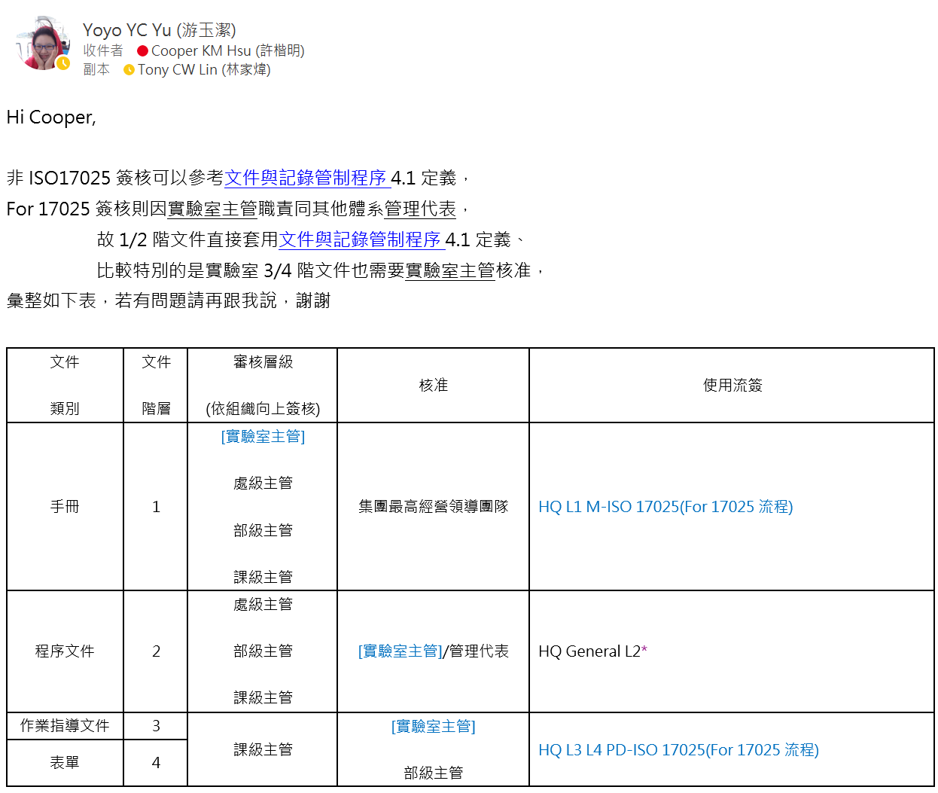
 | 新增/廢止原因(參考) : 原 HQ-PD.042 表單 依《文件與記錄管制程序》規定，因其文件性質屬三階文件，調整為新建立之三階文件並納入管制。

